(4-e)インベスター・リターン計算式詳細
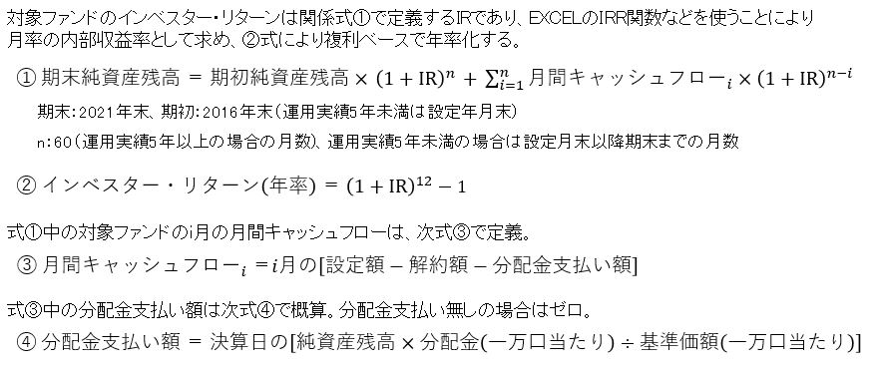
（４-ｅ） インベスター・リターン計算式の詳細

